ゲーム画面参考資料
ゲーム画面参考画像
項目 | No.1 | No.2 | No.3 | No.4 | No.5
ゲーム名 | 両手いっぱいに芋の花を
画像１
画像２ | 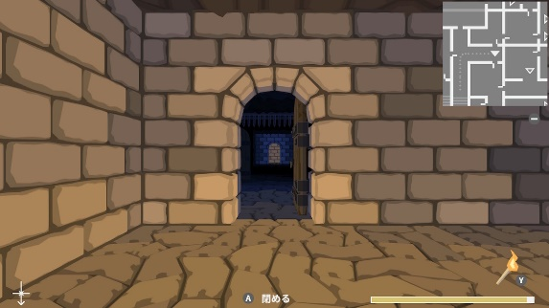
画像３ | 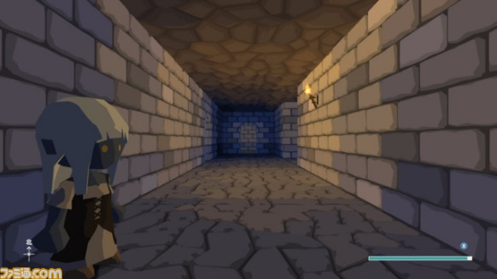
URL | https://playism.com/game/potato-flowers-in-full-bloom/
参考点 | プレイヤーの視点・ミニマップ・世界観・通路
備考 | 作るゲームでは真ん中にプレイヤーの背中を表示する

